PROBLEMA REPASO
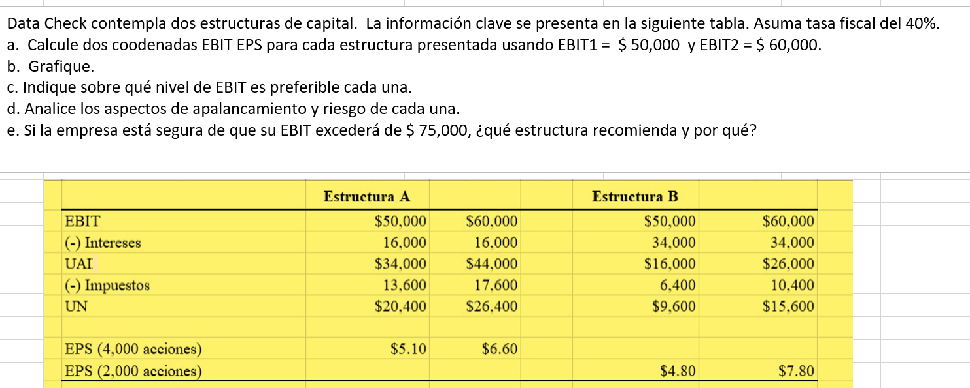

Estructuras de capital
Punto de cruce
 | Coordenada X (EBIT) | Coordenada Y (EPS)
Estructura A | Q50,000.00 | Q5.10
 | Q60,000.00 | Q6.60
 | Q16,000.00 | 0

Estrucutra B | Coordenada X (EBIT) | Coordenada Y (EPS)
 | Q50,000.00 | Q4.80
 | Q60,000.00 | Q7.80
 | Q34,000.00 | 0

 | UAII | Q52,000.00 | *realizado en calculadora

 |  | Estructura A |  | Estructura B
 | UAII | Q60,000.00 | Q50,000.00 | Q60,000.00 | Q50,000.00
 | I | Q16,000.00 | Q16,000.00 | Q34,000.00 | Q34,000.00
 | DP | Q- | Q- | Q- | Q-
 | T | 0.4 | 0.4 | 0.4 | 0.4

 | GAF | 1.4 | 1.5 | 2.3 | 3.1

